상품제안서
알로에베리 워터프루프 선크림/썬크림 | 상품코드: F27244

 |  |  |  |  |  |  | 02-412-0044 | www.easy1.co.kr
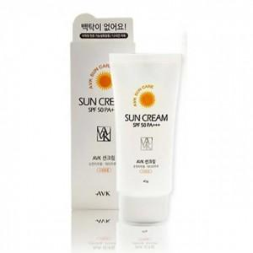

【상세/제작정보】 | ★ 덤증정(100+1) ★

【인쇄/포장옵션】 | / 포장지포장

【공급단가】 | 수량 | 100~ | 300~ | 500~ | 1,000~ | 3,000~
*VAT별도 | 단가 | 7,080원 | 6,960원 | 6,780원 | 6,660원 | 6,490원

【상품 URL】 | https://dev.easy1.co.kr:443/src/goods_detail.php?gdno=27244

